Referencias
Learning Friday | Link | Fecha | Excel
Introducción IATF | https://forms.office.com/Pages/DesignPageV2.aspx?subpage=design&token=a5b85d6e8cd94e3d8f551a059e021753&id=j1VLjS57ukCtH-BNeeYmWuIDPe-Hq7NOmm78WXwc5ARUQjhLU09PSFUxMFFGRUlLSTBBVVVLUlZVQS4u&analysis=false&wdlor=c5FC24637-6BEB-41D4-8384-00CBF48E6211 | 2024-01-12 | QUIZ Friday Learning_ Introducción IATF
PAP (Periferico Action Plan) | https://forms.office.com/Pages/DesignPageV2.aspx?subpage=design&token=a7f4e2a7c9644cf38750099640ed0989&id=j1VLjS57ukCtH-BNeeYmWuIDPe-Hq7NOmm78WXwc5ARUQkRTRU5JNlZNRkpBWk9DUURQTFQ4NVlQVC4u&wdlor=cE9665A8B-773B-4C3F-A97A-EDFE2F1D9C5F | 2024-01-19 | QUIZ Friday Learning_ PAP (Periférico Action Plan)
Manejo del Cambio y Comunicación eficaz | https://forms.office.com/Pages/DesignPageV2.aspx?subpage=design&token=9702baf26ca441bd9d5a08920a5e2898&id=j1VLjS57ukCtH-BNeeYmWuIDPe-Hq7NOmm78WXwc5ARUNEVHRThOWFhPSVdaMjZFSkpQTUVXTUpHUy4u&wdlor=c1377BC39-6EC8-4F88-8B27-289453724E8B | 2024-02-09 | Manejo del cambio y comunicación eficaz
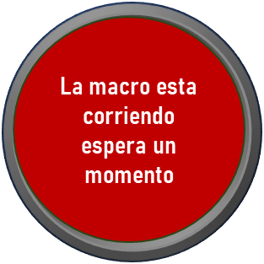
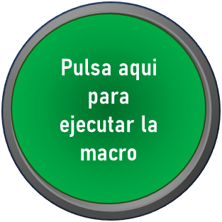
Jornada Digna | https://forms.office.com/Pages/DesignPageV2.aspx?subpage=design&token=19a8fe398f5646688700cf46280fa9b6&id=j1VLjS57ukCtH-BNeeYmWuIDPe-Hq7NOmm78WXwc5ARUMzJEQzJLQUlTOFU3U1dZWksxWFJMTDk3Wi4u&wdlor=c284A2D62-FCEC-444A-B98F-CFCBB44ED1D6 | 2024-02-16 | QUIZ Friday Learning_JORNADA DIGNA
Dia internacional de la Mujer | https://forms.office.com/Pages/DesignPageV2.aspx?subpage=design&token=69193215f6fc4e818e459511b338eafe&id=j1VLjS57ukCtH-BNeeYmWuIDPe-Hq7NOmm78WXwc5ARUMktZOE4wTUtLTlhJVlMwTEtUTzZDTFc4Vy4u&wdlor=c88B3A96A-973B-4880-AB7E-B18C82ABE28A | 2024-03-08 | QUIZ Friday Learning_Día Internacional de la Mujer
Liderazgo, el poder de la inteligencia emocional | https://forms.office.com/Pages/DesignPageV2.aspx?subpage=design&token=acdf4fae6e424b21a50eac596ee4fac7&id=j1VLjS57ukCtH-BNeeYmWuIDPe-Hq7NOmm78WXwc5ARUN1QwQ0ZVMEVBVU4zV0M5TFU3WURHTTdVSS4u&wdlor=c07CFA15F-AB2B-47E6-A891-0B723C079A08 | 2024-03-15 | Liderazgo_ El poder de la Inteligencia Emocional
Declara Tu | https://forms.office.com/Pages/DesignPageV2.aspx?subpage=design&token=e99ecc7c0eec4dd393636086be85ed20&id=j1VLjS57ukCtH-BNeeYmWuIDPe-Hq7NOmm78WXwc5ARUMTFZVjVHOU9WWDZRUDU2R1c4SzBIUVdZOC4u&wdlor=cA3F4C181-DA21-48DC-8A8B-C1C74359E502 | 2024-04-12 | Declaración de Impuestos, ¡Declara tú!
7 Herramientas para ser mas productivo | https://forms.office.com/Pages/DesignPageV2.aspx?subpage=design&token=475968a186a14b008e4d17f012acc801&id=j1VLjS57ukCtH-BNeeYmWuIDPe-Hq7NOmm78WXwc5ARUNE5SS0RNN0haUlhNNUE0SVVWWUxHQTM3UC4u&wdlor=c4037D797-34D8-45D4-B3A1-7785367E9FD8 | 2024-04-19 | 7 Herramientas para ser mas productivo
Manejo de estrés y desarrollo de la resiliencia | https://forms.office.com/Pages/DesignPageV2.aspx?rpring=Business&rpsession=af0eac53-8a14-4284-9051-556120de0d62&subpage=design&token=7780ca9b8a1e4448a2eece1a7dd3a3cd&id=j1VLjS57ukCtH-BNeeYmWuIDPe-Hq7NOmm78WXwc5ARUNjBSUkY3RzRDMUZKUERNUUNGQVZLWThOVi4u&wdlor=c35F8F72C-CF98-4387-89A0-E7DD80027B2D&analysis=false | 2024-05-10 | Manejo de estrés y desarrollo de la resiliencia

